Relatório Fotográfico
 |  | CHECKLIST DE ENTREGA DE OBRA

EDITAL DE CONCESSÃO: | nº 069/96 |  |  | OBJETO DO CONTRATO: | BR-116/RS, entre Camaquã (km 400,500) à Jaguarão (km 661) e BR-392/RS, km 0 (Rio Grande) ao km 199,700 (Santana da Boa Vista)
OBRA PER: | Projeto de Recuperação da Ponte sobre o Arroio Passo das Pedras, localizada no km 471+401 da BR-116/RS. |  |  | ANO: | 27
DATA DO RELATÓRIO : | 2025-02-26 |  |  | DATA DE CONCLUSÃO DA OBRA: | 2011-12-06

TIPO DE OBRA

 | Vias Marginais |  | OAE |  |  | Acessos |  | Interseções
1. Serviços Preliminares
1.1 | Construção Desvio
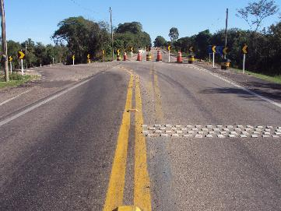 |  | 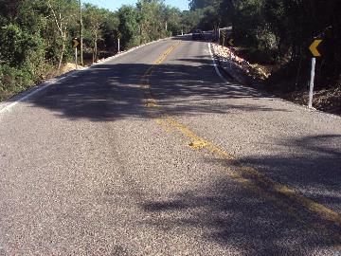 |  | 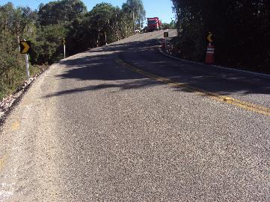 |  |  | 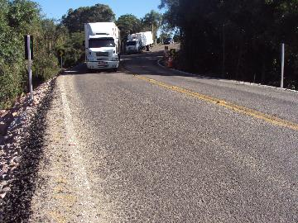
Finalização do desvio |  | Pintura do desvio |  | Pintura do desvio |  |  | Finalização do desvio
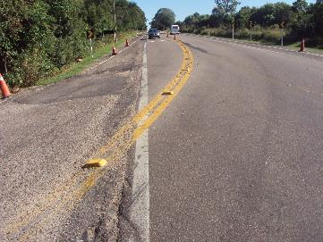 |  | 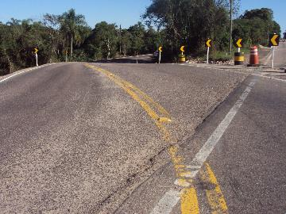 |  | 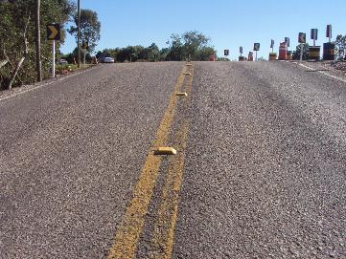 |  |  | 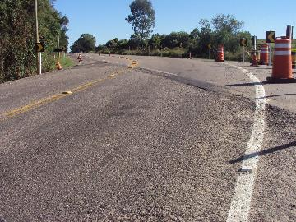
Implantação de galerias |  | Implantação de galerias |  | Implantação de galerias |  |  | Implantação de galerias
2. Construção de Ponte
2.1 | Serviços Inicias
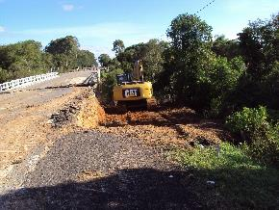 |  | 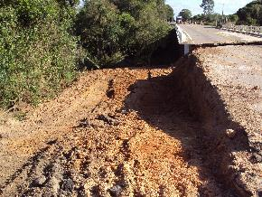 |  | 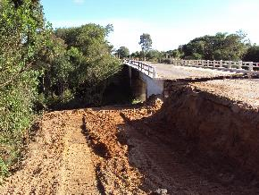 |  |  | 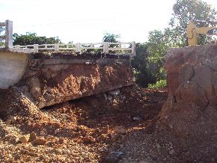
Demolição da Ponte |  | Demolição da Ponte |  | Demolição da Ponte |  |  | Demolição da Ponte
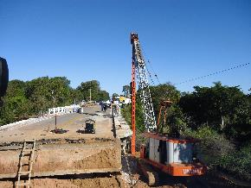 |  | 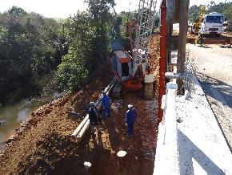 |  | 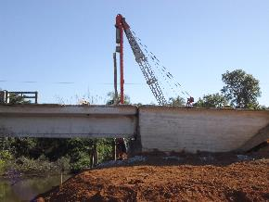 |  |  | 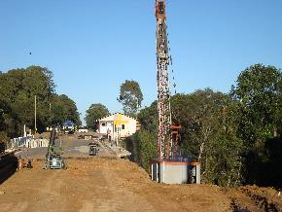
Cravação Estacas Metálicas |  | Cravação Estacas Metálicas |  | Cravação Estacas Metálicas |  |  | Cravação Estacas Metálicas
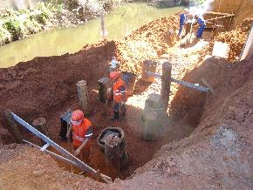 |  | 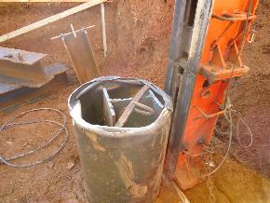 |  | 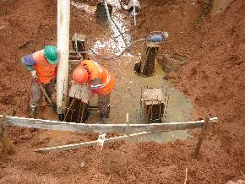 |  |  | 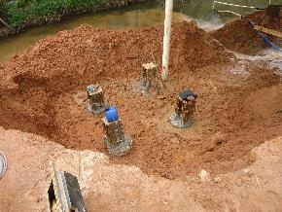
Encamisamento dos pilares |  | Encamisamento dos pilares |  | Encamisamento dos pilares |  |  | Encamisamento dos pilares
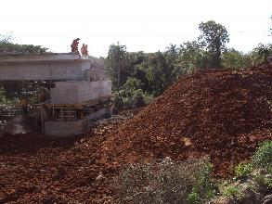 |  | 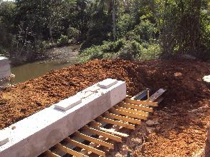 |  | 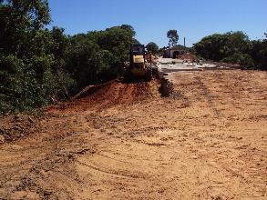 |  |  | 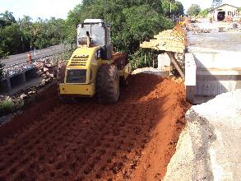
Desforma transvesina e quebra da suprainfraestrutura |  | Fundações |  | Adequação dos encontros da OAE |  |  | Adequação dos encontros da OAE
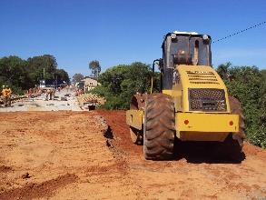 |  | 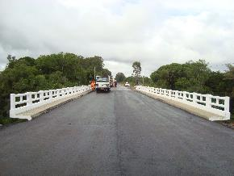 |  | 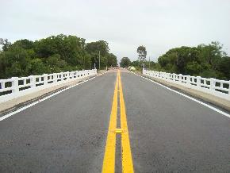 |  |  | 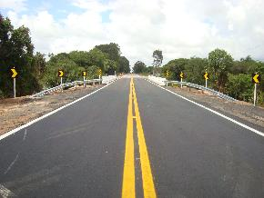
Desforma do tabuleiro e adequação dos encontros |  | Pavimentação e pintura dos guarda corpos |  | Pintura de sinalização horizontal |  |  | Obra concluída
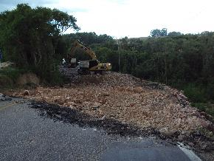 |  | 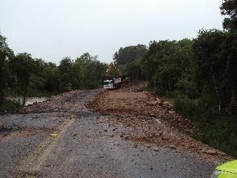 |  | 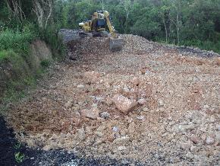 |  |  | 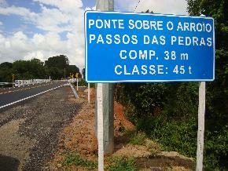
Desconstrução de desvio |  | Desconstrução de desvio |  | Desconstrução de desvio |  |  | Implantação de sinalização vertical
OBSERVAÇÕES:

LEGENDA DE STATUS: C: Conforme; NC: Não Conforme; NA: Não Aplicável; SIGLAS: PER: Plano de Exploração da Rodovia

